결정계수_계산1
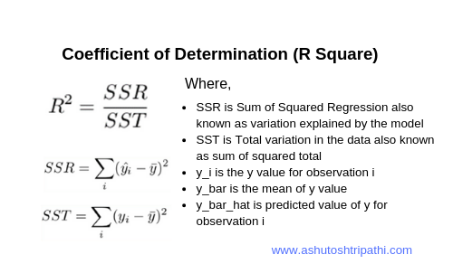
 |  |  |  | SSR용 | SST용 | SSR용 | SST용 | 오차 | 오차제곱합
공부시간 | 실제값 (성적) | 예측값 | 평균값 (실제값의) | 예측값-평균값 | 실제값-평균값 |  |  | 관찰값-예측값
 |  |  |  | =D4-E4 | =C4-E4 | =F4^2 | =G4^2 | =C5-D5 | =J4^2
1 | 50 | 44 | 68 | -24 | -18 | 576 | 324 | 6 | 36
2 | 52 | 49 | 68 | -19 | -16 | 361 | 256 | 3 | 9
3 | 54 | 55 | 68 | -13 | -14 | 169 | 196 | -1 | 1
4 | 56 | 60 | 68 | -8 | -12 | 64 | 144 | -4 | 16
5 | 60 | 65 | 68 | -3 | -8 | 9 | 64 | -5 | 25
6 | 67 | 71 | 68 | 3 | -1 | 9 | 1 | -4 | 16
7 | 74 | 76 | 68 | 8 | 6 | 64 | 36 | -2 | 4
8 | 81 | 81 | 68 | 13 | 13 | 169 | 169 | 0 | 0
9 | 88 | 87 | 68 | 19 | 20 | 361 | 400 | 1 | 1
10 | 98 | 92 | 68 | 24 | 30 | 576 | 900 | 6 | 36
합계 | 680 |  |  | 0 | 0 | 2,358 | 2,490 |  | 144
SSR
SST
실제값의 평균 = 680/10 = 68

결정계수는 전체제곱합에서 회귀제곱합의 비율 = SSR/SST
회귀제곱합(SSR, sum of squared regression) = ∑(예측값-평균값)^2
전체제곱합(SST, sum of squared total) = ∑(실제값-평균값)^2
결정계수 = 2,358/2,490
 |  |  |  |  |  | 0.95

결정계수_계산_평균
 |  |  |  | SSR용 | SST용 | SSR용 | SST용 | 오차 | 오차제곱합
공부시간 | 실제값 (성적) | 예측값 | 평균값 (실제값의) | 예측값-평균값 | 실제값-평균값 |  |  | 관찰값-예측값
 |  |  |  | =D4-E4 | =C4-E4 | =F4^2 | =G4^2 | =C5-D5 | =J4^2
1 | 50 | 68 | 68 | 0 | -18 | 0 | 324 | -18 | 324
2 | 52 | 68 | 68 | 0 | -16 | 0 | 256 | -16 | 256
3 | 54 | 68 | 68 | 0 | -14 | 0 | 196 | -14 | 196
4 | 56 | 68 | 68 | 0 | -12 | 0 | 144 | -12 | 144
5 | 60 | 68 | 68 | 0 | -8 | 0 | 64 | -8 | 64
6 | 67 | 68 | 68 | 0 | -1 | 0 | 1 | -1 | 1
7 | 74 | 68 | 68 | 0 | 6 | 0 | 36 | 6 | 36
8 | 81 | 68 | 68 | 0 | 13 | 0 | 169 | 13 | 169
9 | 88 | 68 | 68 | 0 | 20 | 0 | 400 | 20 | 400
10 | 98 | 68 | 68 | 0 | 30 | 0 | 900 | 30 | 900
합계 | 680 |  |  | 0 | 0 | - | 2,490 |  | 2,490
SSR
SST
실제값의 평균 = 680/10 = 68

결정계수는 전체제곱합에서 회귀제곱합의 비율 = SSR/SST
회귀제곱합(SSR, sum of squared regression) = ∑(예측값-평균값)^2
전체제곱합(SST, sum of squared total) = ∑(실제값-평균값)^2
결정계수 = 2,358/2,490
 |  |  |  |  |  | 0.95

차트용도
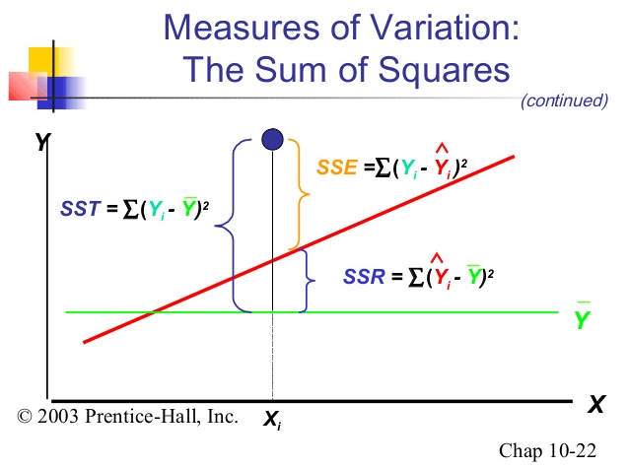
산점도
 |  |  |  |  | SSR용 | SST용
 | 공부시간 | 실제값 (성적) | 예측값 | 평균값 (실제값의) | 예측값-평균값 | 실제값-평균값 | SSR용 | SST용
학생 | 공부시간 | 실제값 | 예측값 | 평균값 | 예측값-평균값 | 실제값-평균값 | (예측값-평균값)^2 | (실제값-평균값)^2
1 | 1 | 50 | 44 | 68 | -24 | -18 | 576 | 324
2 | 2 | 52 | 49 | 68 | -19 | -16 | 361 | 256
3 | 3 | 54 | 55 | 68 | -13 | -14 | 169 | 196
4 | 4 | 56 | 60 | 68 | -8 | -12 | 64 | 144
5 | 5 | 60 | 65 | 68 | -3 | -8 | 9 | 64
6 | 6 | 67 | 71 | 68 | 3 | -1 | 9 | 1
7 | 7 | 74 | 76 | 68 | 8 | 6 | 64 | 36
8 | 8 | 81 | 81 | 68 | 13 | 13 | 169 | 169
9 | 9 | 88 | 87 | 68 | 19 | 20 | 361 | 400
10 | 10 | 98 | 92 | 68 | 24 | 30 | 576 | 900
 | 합계

평균 예측선
실제값 vs 예측값

결정계수_계산2
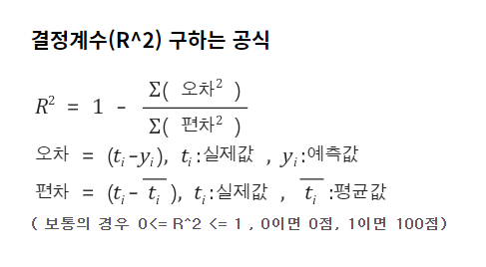
공부시간 | 실제값 (성적) | 예측값 | 오차 | 평균값 (실제값의) | 편차 | 오차^2 | 편차^2
 |  |  | 실제값-예측값 |  | 실제값-평균값
1 | 50 | 44 | 6 | 68 | -18 | 36 | 324
2 | 52 | 49 | 3 | 68 | -16 | 9 | 256
3 | 54 | 55 | -1 | 68 | -14 | 1 | 196
4 | 56 | 60 | -4 | 68 | -12 | 16 | 144
5 | 60 | 65 | -5 | 68 | -8 | 25 | 64
6 | 67 | 71 | -4 | 68 | -1 | 16 | 1
7 | 74 | 76 | -2 | 68 | 6 | 4 | 36
8 | 81 | 81 | 0 | 68 | 13 | 0 | 169
9 | 88 | 87 | 1 | 68 | 20 | 1 | 400
10 | 98 | 92 | 6 | 68 | 30 | 36 | 900
합계 | 680 |  |  |  | 0 | 144 | 2,490

실제값의 평균 | =680/10 |  | 68

 |  |  | 결정계수 | =1 - ( 144 / 2490 ) |  | 0.94

